Sheet1
상공산업 급여지급명세서

부서명 | 사원명 | 직위 | 기본급 | 상여금 | 세금 | 총급여
생산부 | 이미현 | 부장 | 4,823,000 | 1,929,000 | 1,080,000 | 5,672,000
영업부 | 이선미 | 부장 | 4,979,000 | 1,992,000 | 1,115,000 | 5,856,000
홍보부 | 박영선 | 부장 | 4,771,000 | 1,908,000 | 1,069,000 | 5,610,000
홍보부 | 고회식 | 과장 | 4,342,000 | 1,737,000 | 973,000 | 5,106,000
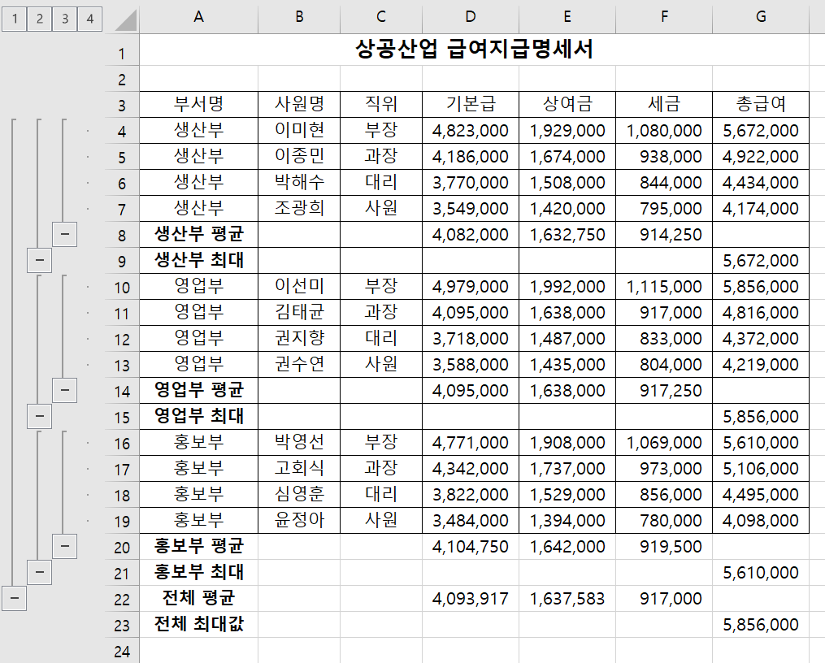
생산부 | 이종민 | 과장 | 4,186,000 | 1,674,000 | 938,000 | 4,922,000
영업부 | 김태균 | 과장 | 4,095,000 | 1,638,000 | 917,000 | 4,816,000
홍보부 | 심영훈 | 대리 | 3,822,000 | 1,529,000 | 856,000 | 4,495,000
생산부 | 박해수 | 대리 | 3,770,000 | 1,508,000 | 844,000 | 4,434,000
영업부 | 권지향 | 대리 | 3,718,000 | 1,487,000 | 833,000 | 4,372,000
영업부 | 권수연 | 사원 | 3,588,000 | 1,435,000 | 804,000 | 4,219,000
생산부 | 조광희 | 사원 | 3,549,000 | 1,420,000 | 795,000 | 4,174,000
홍보부 | 윤정아 | 사원 | 3,484,000 | 1,394,000 | 780,000 | 4,098,000

Sheet3
사원별 건강검진 결과

사원명 | 부서명 | 키 | 체중 | 시력(좌/우) | 수축기혈압 | 이완기혈압
강호정 | 개발부 | 168 | 52 | 1.2/1.2 | 119 | 78
김영택 | 관리부 | 173 | 72 | 0.8/0.7 | 120 | 77
최성완 | 자재부 | 183 | 70 | 1.0/1.0 | 123 | 82
김민재 | 자재부 | 181 | 96 | 1.5/1.5 | 142 | 97
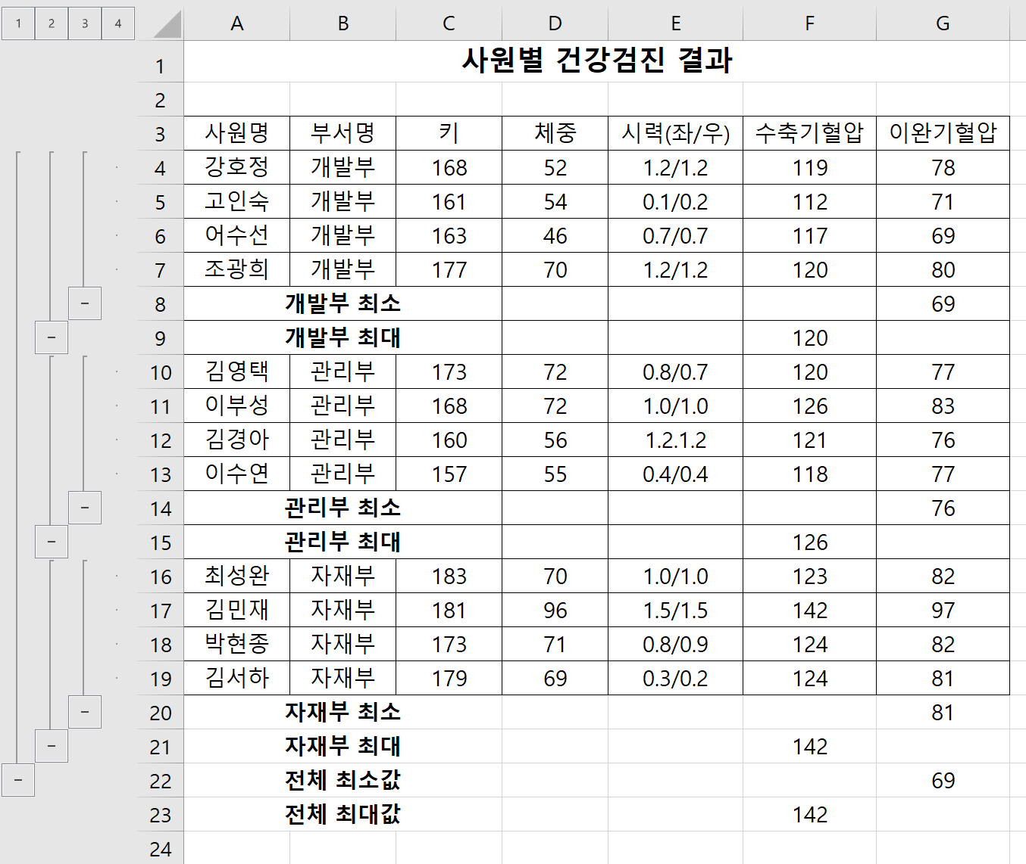
고인숙 | 개발부 | 161 | 54 | 0.1/0.2 | 112 | 71
어수선 | 개발부 | 163 | 46 | 0.7/0.7 | 117 | 69
이부성 | 관리부 | 168 | 72 | 1.0/1.0 | 126 | 83
김경아 | 관리부 | 160 | 56 | 1.2.1.2 | 121 | 76
박현종 | 자재부 | 173 | 71 | 0.8/0.9 | 124 | 82
조광희 | 개발부 | 177 | 70 | 1.2/1.2 | 120 | 80
이수연 | 관리부 | 157 | 55 | 0.4/0.4 | 118 | 77
김서하 | 자재부 | 179 | 69 | 0.3/0.2 | 124 | 81

